상품제안서
헬프맨 올인원 시계고속무선충전기 (갤럭시&애플워치 공용호환) | 상품코드: F31558

 |  |  |  |  |  |  | 02-412-0044 | www.easy1.co.kr
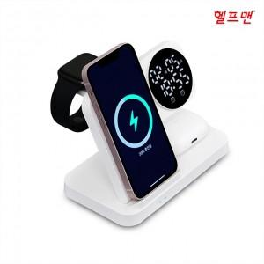

【상세/제작정보】

【인쇄/포장옵션】 | 레이저, 풀칼라 / 포장지포장

【공급단가】 | 수량 | 30~ | 50~ | 100~ | 300~ | 500~
*VAT별도 | 단가 | 22,500원 | 22,140원 | 21,600원 | 21,060원 | 20,700원

【상품 URL】 | http://www.easy1.co.kr/src/goods_detail.php?gdno=31558

